発注フォーム
関東大会 記念Tシャツ予約販売 発注書
商品名 | 価格(税込) | カラー | S | M | L | XL | XXL | 3XL | 合計枚数 | 金額
チーバくんモデル | ¥3,500 | ブラック
 |  | グリーン
 |  | ブルー
 |  | 合計枚数

ご連絡先記入欄

申込責任者氏名

学校名 |  |  |  |  |  |  | 電話番号

配送先

納品予定日：2023年2月2日(木曜日)

お申込み方法

①枚数・ご連絡先情報をご記入ください。
②ご記入頂きました発注書をMaillまたはFAXにて、お送りください。
③最小購入数は、5枚からとなっております。
注意事項

・オーダー締切：2023年1月13日(金曜日)
・受注生産商品の為、オーダー締切後の枚数・カラー・サイズ変更、キャンセルはできません。
・商品不良等以外での商品の返品・交換は承っておりません。

お問い合わせ先


株式会社ファーストフロンティア
トランジスタ事業部
高崎 翔太
〒151-0073
東京都渋谷区笹塚3-52-10 ピア笹塚2F
TEL：03-6805-1172
FAX：03-4243-2232
携帯：080-5165-7397
s_takasaki@firstfrontier.jp
※この注文書に記入される連絡先等お客様の個人情報については当業務に関わる使用のみとし、他の目的には使用致しません。

サイズ表
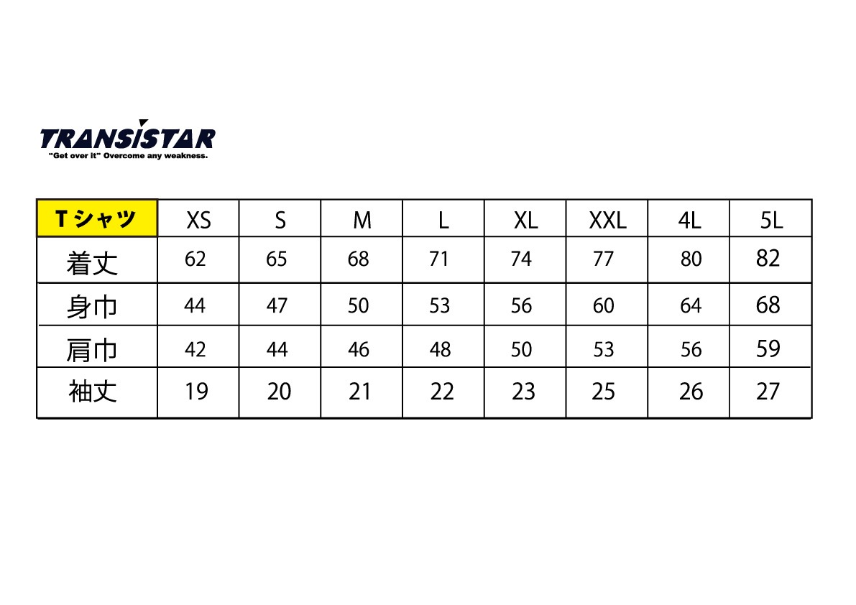
サイズ表

